로그인버튼
1 | 로그인 버튼 |  |  |  | 작성날짜 | 2019-05-16

 |  |  |  |  | 수정날짜 | 2019-05-16
 | 설명 | 메인 화면에서 로그인 버튼 처리
parameter | Activity act , String str |  | retrun | x | 작성자 | 최인수
method | onCreate |  | controller 값 | login
기능 | 1. menu 버튼을 누르면 메뉴 출력 2. 메뉴중 로그인 버튼을 클릭 3. 컨트롤러로 현재 Acivity와 string 값을 컨트롤러에 전달

mHistory html
프로세스

특이사항

회원가입버튼
2 | 회원가입버튼처리 |  |  |  | 작성날짜 | 2019-05-16

 |  |  |  |  | 수정날짜 | 2019-05-16
 | 설명 | 로그인창에서 회원가입 버튼을 눌렀을때 처리 프로세스
parameter | Activity act , String str |  | retrun | x | 작성자 | 최인수
method | onCreate |  | controller 값 | singup
기능 | 1. 로그인 화면에서 회원가입 버튼을 클릭 2. controller에 signup값을 controller에 전달

mHistory html
프로세스

특이사항

회원가입 화면처리
3 | 회원가입 화면처리 |  |  |  | 작성날짜 | 2019-05-16

 |  |  |  |  | 수정날짜 | 2019-05-16
 | 설명 | 회원가입 화면 처리 프로세스
parameter | Activity act , String str |  | retrun | x | 작성자 | 최인수
method | onCreate |  | controller 값 | 받는 값 : signup 전달값 : signing
기능 | 1. controller에서 전달 받은 값 signup일 경우 회원가입 창을 출력 2. 회원가입 창의 정보를 모두 입력후 회원가입 버튼을 클릭 3. signing값을 controller에 전달

mHistory html
프로세스

특이사항

회원가입 최종처리
4 | 회원가입 최종 처리 |  |  |  | 작성날짜 | 2019-05-16

 |  |  |  |  | 수정날짜 | 2019-05-16
 | 설명 | DB에 데이터 삽입 처리 프로세스
parameter | Activity act , String str |  | retrun | x | 작성자 | 최인수
method | onCreate |  | controller 값 | 받는 값 : signing 전달값 : ending
기능 | 1. controller에서 전달 받은 값 signing 경우 selectoverlap메소드 실행 2. 실행값이 0 일 경우 insertMember메소드 실행 3.회원가입 액티비티 finish 4. Ac.Toast실행 Toast출력 내용 : 회원가입 완료되었습니다. 5.실행값이 1일 경우 Ac.Toast출력 내용: 아이디가 중복되었습니다. 6. 회원가입화면 출력

mHistory html
프로세스

특이사항 | ending 출력은 로그인 화면 출력이라 생략

로그인 화면처리
5 | 로그인화면처리 |  |  |  | 작성날짜 | 2019-05-16

 |  |  |  |  | 수정날짜 | 2019-05-16
 | 설명 | 로그인 화면 불러오기 및 로그인 화면 처리
parameter | Activity act , String str |  | retrun | String ID , String Pw | 작성자 | 최인수
method | onCreate |  | controller 값 | selLogin
기능 | 1.컨트롤러에서 Login값을 받았을 경우 login 액티비티를 출력 2. 로그인 버튼을 눌렀을 경우 id텍스트나 pw텍스트가 공백일 경우 아무것도 동작 안함 3. 두 값이 모두 있는 경우 id , pw 및 Activity및 String 값을 controller에 전달

mHistory html
프로세스

로그인처리
6 | 로그인처리 |  |  |  | 작성날짜 | 2019-05-16

 |  |  |  |  | 수정날짜 | 2019-05-16
 | 설명 | 로그인 시도 했을 경우 로그인 처리 프로세스
parameter | Activity act , String str |  | retrun | ArrayList or X | 작성자 | 최인수
method | Member.selectLogin |  | controller 값 | ClearLogin or adminLogin
기능 | 1.컨트롤러에서 selLogin값을 받았을 경우 2. 로그인을 처리하기 위한 selectLogin메서드를 실행 3. 출력값이 0일 경우 Ac.Toasts를 실행해 Login화며넹 Toast출력 4.1일 경우에는 selectID메서드 실행 후 controller로 값 전달 5. 2일 경우에는 controller에 adminLogin값을 전달

mHistory html
프로세스 | 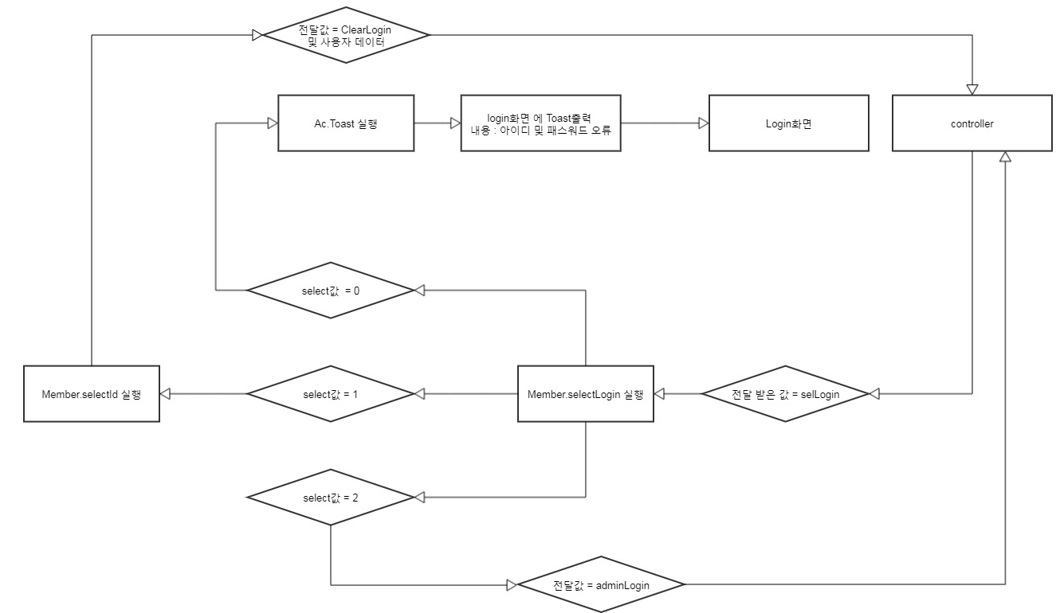

로그인 최종 처리
7 | 로그인 최종 처리 |  |  |  | 작성날짜 | 2019-05-16

 |  |  |  |  | 수정날짜 | 2019-05-16
 | 설명 | 메인 화면에서 로그인 버튼 처리
parameter | Activity act , String str |  | retrun | x | 작성자 | 최인수
method | onCreate |  | controller 값 | ClearLogin
기능 | 1. controller에 ClearLogin값을 받았을 경우 2. login액티비티를 종료 3. select한 회원정보를 member에 전달

mHistory html
프로세스

특이사항

내정보버튼
8 | 내정보 버튼 |  |  |  | 작성날짜 | 2019-05-16

 |  |  |  |  | 수정날짜 | 2019-05-16
 | 설명 | 메인 화면에서 내정보 버튼 처리
parameter | Activity act , String str |  | retrun | x | 작성자 | 최인수
method | onCreate |  | controller 값 | login
기능 | 1. menu 버튼을 누르면 메뉴 출력 2. 메뉴중 내정보 버튼을 클릭 3. 컨트롤러로 현재 Acivity와 string 값을 컨트롤러에 전달

mHistory html
프로세스

특이사항 | 로그인이 되어있는 상태라고 가정하에 프로세스 진행

상품리스트 처리
1 | 상품 주문리스트 처리 |  |  |  | 작성날짜 | 2019-05-16

 |  |  |  |  | 수정날짜 | 2019-05-16
 | 설명 | 상품주문리스트 화면 처리
parameter | Activity act , String str |  | retrun | x | 작성자 | 최인수
method | sub |  | controller 값 | myinfoupdate
기능 | 1. controller에서 myinfoupdate 값 들어 왔을 경우 2. myinfoDialog 메소드 실행 3. 내정보에 수정할 정보 입력후 버튼클릭 4.updateUser메소드 실행 5. 내정보를 수정된 정보로 변경 6.ac.toasts 메소드 실행후 메소드 출력

mHistory html
프로세스

특이사항 | 로그인이 되어있는 상태라고 가정하에 프로세스 진행

적립시간추가처리
1 | 적립시간 추가 처리 |  |  |  | 작성날짜 | 2019-05-16

 |  |  |  |  | 수정날짜 | 2019-05-16
 | 설명 | 내정보에 적립시간 추가 처리
parameter | Activity act , String str |  | retrun | x | 작성자 | 최인수
method | onCreate |  | controller 값 | addtime
기능 | 1. controller에서 addtime값이 들어 왔을 경우 2. addTimeDialog 메소드 실행 3. 내정보에 추가할 시간을 설정후 버튼클릭 4.updateTime메소드 실행 5. 내정보에 시간값변경 6.ac.toasts 메소드 실행후 메소드 출력

mHistory html
프로세스

특이사항 | 로그인이 되어있는 상태라고 가정하에 프로세스 진행

내정보수정처리
1 | 내정보 수정 처리 |  |  |  | 작성날짜 | 2019-05-16

 |  |  |  |  | 수정날짜 | 2019-05-16
 | 설명 | 내정보에 수정 처리
parameter | Activity act , String str |  | retrun | x | 작성자 | 최인수
method | onCreate |  | controller 값 | 받는값 = order 전달값 = lisetset or jang
기능 | 1. controller에서 order 값 들어 왔을 경우 2. 상품주문리스트화면 출력 3. listview가 null일 경우 카테고리 클릭시 listset을 controller에 전달 4. null이 아닌경우 원한은 아이템을 선택할수 있음. 5. 아이템을 선택하면 selectName메소드실행 후 arraylist에 추가 6.결재버튼을 눌렀을 경우 controller에 jang값을 전달

mHistory html
프로세스

특이사항 | 로그인이 되어있는 상태라고 가정하에 프로세스 진행

리스트뷰 셋팅
1 | 상품정보리스트뷰 셋팅 |  |  |  | 작성날짜 | 2019-05-16

 |  |  |  |  | 수정날짜 | 2019-05-16
 | 설명 | 상품정보리스트뷰 셋팅
parameter | Activity act , String str |  | retrun | x | 작성자 | 최인수
method | sub |  | controller 값 | listset
기능 | 1. controller에서 listset 값 들어 왔을 경우 2. selectCate메소드 실행 3. productlistset메소드 실행 4. 두메소드로 리스트뷰 셋팅이 끝나면 상품리스트 화면출력

mHistory html
프로세스

특이사항 | 로그인이 되어있는 상태라고 가정하에 프로세스 진행

로그인 전체 공정
